Page1
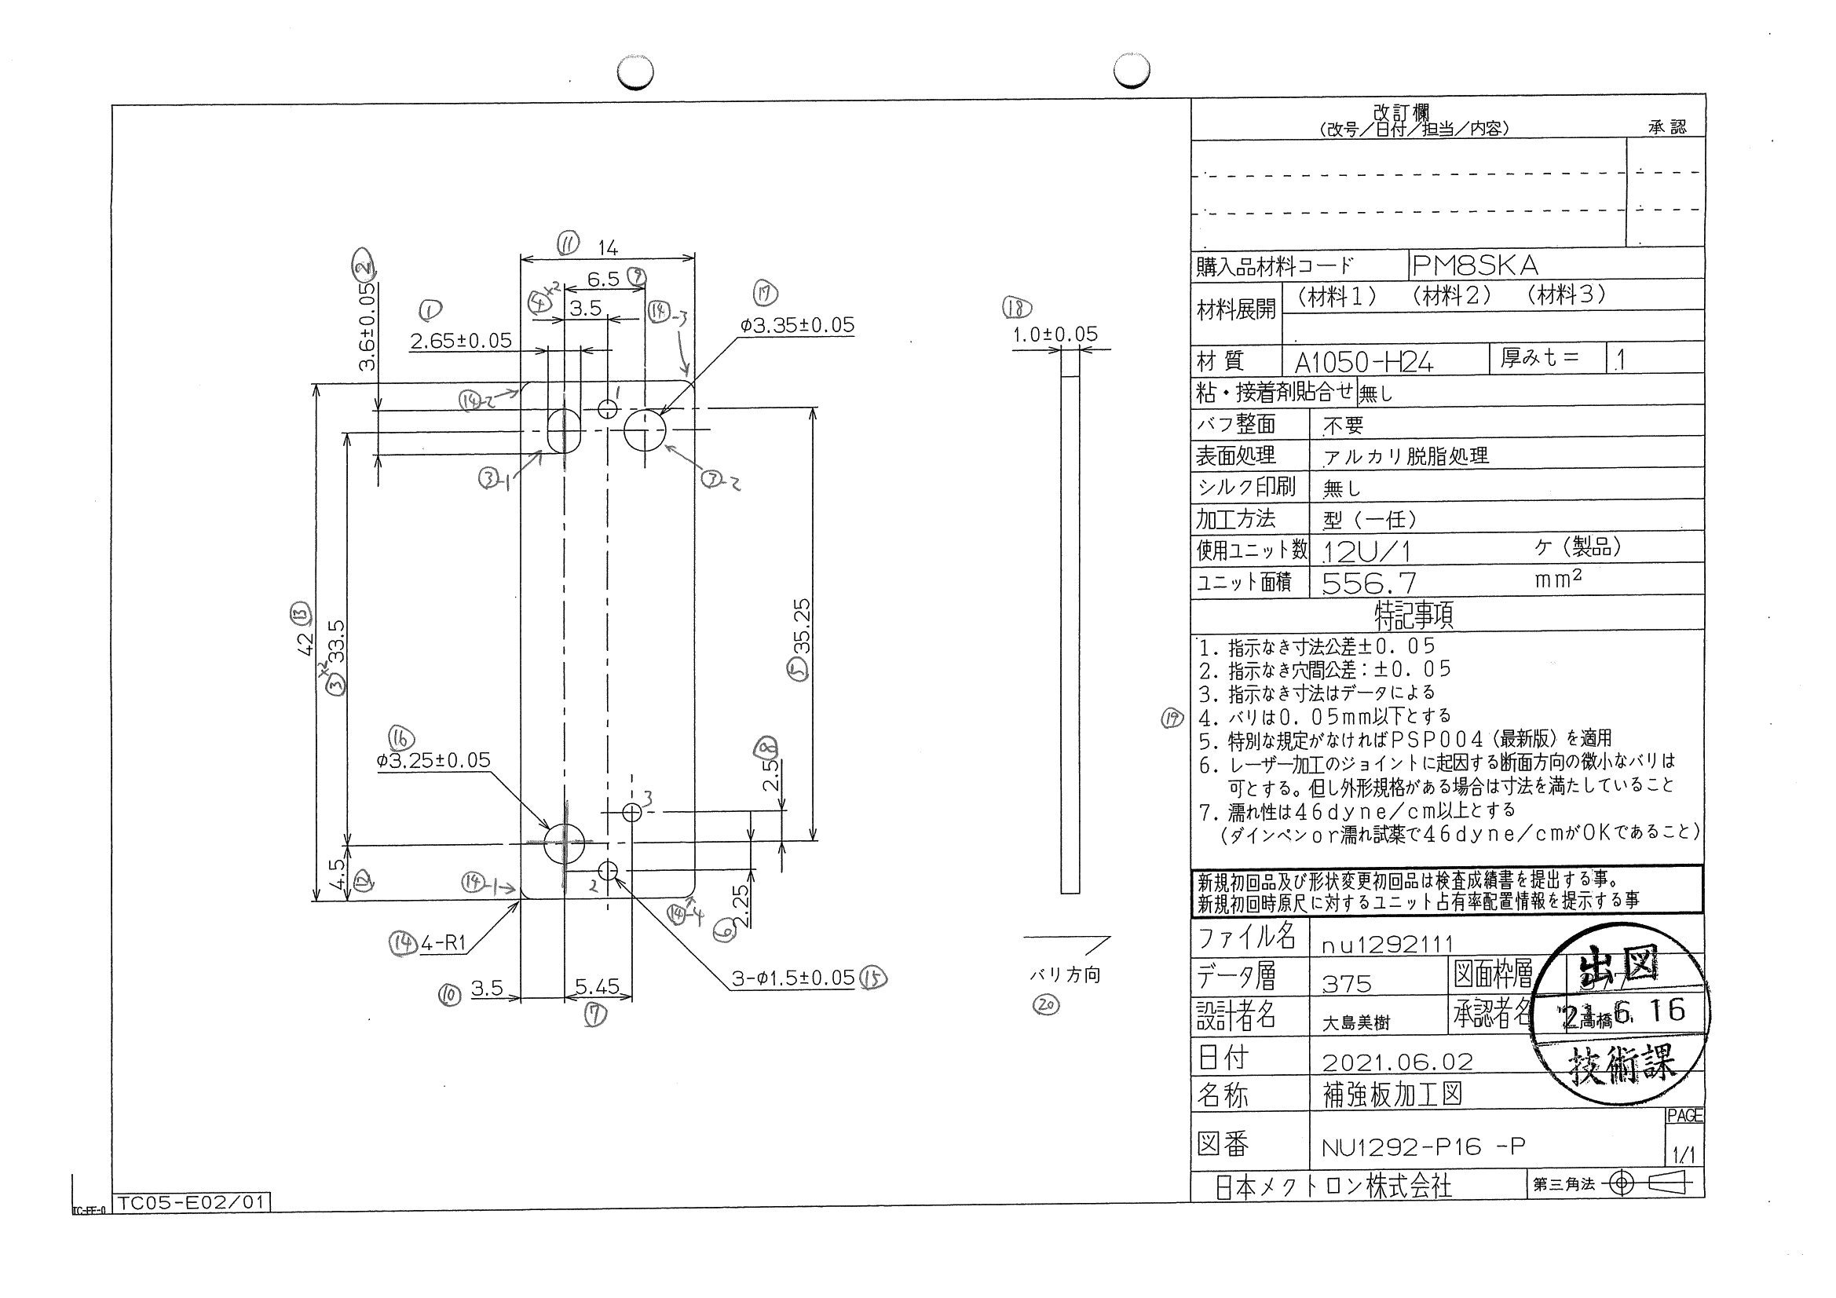
 |  |  |  |  |  |  |  |  |  |  |  | 工程能力調査表 |  |  |  |  |  |  |  |  |  |  |  |  |  |  |  |  |  |  | 1 |  | 項中 |  | 3 | 項

図番 | NU1292-P16 |  |  |  |  |  |  |  |  | 品名 |  | 補強板 |  |  |  |  |  |  |  | 工程能力調査 |  |  |  | 測定日 |  | 2021-08-05 |  |  |  | 備考

項 目 | 16 |  |  |  | 17 |  |  |  | 15 |  |  |  |  | 15 |  |  |  | 15 |  |  |  | 1 |  |  |  | 2 |  |  |  | 11 |  |  |  |  |  |  | 16 | 17 | 15 | 15 | 15 | 1 | 2 | 11 | 3 | 3 | 13 | 12 | 7 | 10 | 6 | 8 | 4 | 4 | 9 | 14 | 14 | 14 | 14
規 格 |  | 3.250 |  | 0.050 |  | 3.350 |  | 0.050 |  |  | 1.500 |  | 0.050 |  | 1.500 |  | 0.050 |  | 1.500 |  | 0.100 |  | 2.650 |  | 0.050 |  | 14.000 |  | 0.050 |  | 14.000 |  |  | 0.050 |  |  | 1 | 2 | 3 | 4 | 5 | 6 | 7 | 8 | 9 | 10 | 11 | 12 | 13 | 14 | 15 | 16 | 17 | 18 | 19 | 20 | 21 | 22 | 23
 |  |  |  | -0.050 |  |  |  | -0.050 |  |  |  |  | -0.050 |  |  |  | -0.050 |  |  |  | -0.050 |  |  |  | -0.050 |  |  |  | -0.050 |  |  |  |  | -0.050 |  |  | 3.25 | 3.35 | 1.5 | 1.5 | 1.5 | 2.65 | 3.6 | 14 | 33.5 | 33.5 | 42 | 4.5 | 5.45 | 3.5 | 2.25 | 2.5 | 3.5 | 3.5 | 6.5 | 1 | 1 | 1 | 1
測定機器 | Keyence IM |  |  |  | Keyence IM |  |  |  | Keyence IM |  |  |  |  | Keyence IM |  |  |  | Keyence IM |  |  |  | Keyence IM |  |  |  | Keyence IM |  |  |  | Keyence IM |  |  |  |  |  |  | 0.05 | 0.05 | 0.05 | 0.05 | 0.05 | 0.05 | 0.05 | 0.05 | 0.05 | 0.05 | 0.05 | 0.05 | 0.05 | 0.05 | 0.05 | 0.05 | 0.05 | 0.05 | 0.05 | 0.05 | 0.05 | 0.05 | 0.05
両側／片側 | 両側 |  |  |  | 両側 |  |  |  | 両側 |  |  |  |  | 両側 |  |  |  | 両側 |  |  |  | 両側 |  |  |  | 両側 |  |  |  | 両側 |  |  |  |  |  |  | -0.05 | -0.05 | -0.05 | -0.05 | -0.05 | -0.05 | -0.05 | -0.05 | -0.05 | -0.05 | -0.05 | -0.05 | -0.05 | -0.05 | -0.05 | -0.05 | -0.05 | -0.05 | -0.05 | -0.05 | -0.05 | -0.05 | -0.05
1 |  |  | 3.2450 |  |  |  | 3.3500 |  |  |  |  | 1.4950 |  |  |  | 1.4960 |  |  |  | 1.4950 |  |  |  | 2.6540 |  |  |  | 3.5990 |  |  |  |  | 13.9870 |  |  |  | 3.245 | 3.35 | 1.495 | 1.496 | 1.495 | 2.654 | 3.599 | 13.987 | 33.495 | 33.494 | 41.993 | 4.495 | 5.453 | 3.495 | 2.25 | 2.505 | 3.505 | 3.5 | 6.5 | 1 | 1.021 | 1.006 | 0.991
2 |  |  | 3.2500 |  |  |  | 3.3510 |  |  |  |  | 1.4950 |  |  |  | 1.4960 |  |  |  | 1.4960 |  |  |  | 2.6550 |  |  |  | 3.5990 |  |  |  |  | 13.9880 |  |  |  | 3.25 | 3.351 | 1.495 | 1.496 | 1.496 | 2.655 | 3.599 | 13.988 | 33.498 | 33.498 | 41.992 | 4.489 | 5.453 | 3.498 | 2.247 | 2.508 | 3.508 | 3.503 | 6.501 | 1.032 | 1.009 | 1.02 | 1.018
3 |  |  | 3.2500 |  |  |  | 3.3510 |  |  |  |  | 1.4950 |  |  |  | 1.4970 |  |  |  | 1.4990 |  |  |  | 2.6550 |  |  |  | 3.5980 |  |  |  |  | 13.9870 |  |  |  | 3.25 | 3.351 | 1.495 | 1.497 | 1.499 | 2.655 | 3.598 | 13.987 | 33.494 | 33.494 | 41.989 | 4.49 | 5.454 | 3.497 | 2.245 | 2.509 | 3.508 | 3.504 | 6.503 | 1.015 | 1.006 | 1.05 | 1
4 |  |  | 3.2510 |  |  |  | 3.3510 |  |  |  |  | 1.4960 |  |  |  | 1.4970 |  |  |  | 1.4990 |  |  |  | 2.6530 |  |  |  | 3.5990 |  |  |  |  | 13.9870 |  |  |  | 3.251 | 3.351 | 1.496 | 1.497 | 1.499 | 2.653 | 3.599 | 13.987 | 33.498 | 33.498 | 41.995 | 4.491 | 5.453 | 3.497 | 2.247 | 2.508 | 3.507 | 3.502 | 6.502 | 1.083 | 1.017 | 1.018 | 0.967
5 |  |  | 3.2510 |  |  |  | 3.3510 |  |  |  |  | 1.4950 |  |  |  | 1.4970 |  |  |  | 1.4980 |  |  |  | 2.6540 |  |  |  | 3.5980 |  |  |  |  | 13.9900 |  |  |  | 3.251 | 3.351 | 1.495 | 1.497 | 1.498 | 2.654 | 3.598 | 13.99 | 33.497 | 33.499 | 41.995 | 4.492 | 5.453 | 3.498 | 2.247 | 2.508 | 3.507 | 3.503 | 6.502 | 1.02 | 1.062 | 1.027 | 1.013
6 |  |  | 3.2470 |  |  |  | 3.3510 |  |  |  |  | 1.4950 |  |  |  | 1.4960 |  |  |  | 1.4930 |  |  |  | 2.6540 |  |  |  | 3.5990 |  |  |  |  | 13.9870 |  |  |  | 3.247 | 3.351 | 1.495 | 1.496 | 1.493 | 2.654 | 3.599 | 13.987 | 33.497 | 33.501 | 41.996 | 4.492 | 5.454 | 3.497 | 2.246 | 2.509 | 3.507 | 3.502 | 6.502 | 1.009 | 0.994 | 1.011 | 1.007
7 |  |  | 3.2510 |  |  |  | 3.3510 |  |  |  |  | 1.4960 |  |  |  | 1.4980 |  |  |  | 1.4980 |  |  |  | 2.6540 |  |  |  | 3.5990 |  |  |  |  | 13.9880 |  |  |  | 3.251 | 3.351 | 1.496 | 1.498 | 1.498 | 2.654 | 3.599 | 13.988 | 33.5 | 33.498 | 41.993 | 4.489 | 5.452 | 3.498 | 2.247 | 2.509 | 3.507 | 3.502 | 6.502 | 1.038 | 0.994 | 1.064 | 0.991
8 |  |  | 3.2510 |  |  |  | 3.3520 |  |  |  |  | 1.4960 |  |  |  | 1.4960 |  |  |  | 1.4970 |  |  |  | 2.6550 |  |  |  | 3.5990 |  |  |  |  | 13.9870 |  |  |  | 3.251 | 3.352 | 1.496 | 1.496 | 1.497 | 2.655 | 3.599 | 13.987 | 33.499 | 33.498 | 41.994 | 4.49 | 5.454 | 3.498 | 2.247 | 2.508 | 3.507 | 3.503 | 6.5 | 1.042 | 1.006 | 1.013 | 0.997
9 |  |  | 3.2520 |  |  |  | 3.3510 |  |  |  |  | 1.4960 |  |  |  | 1.4970 |  |  |  | 1.4980 |  |  |  | 2.6550 |  |  |  | 3.6000 |  |  |  |  | 13.9870 |  |  |  | 3.252 | 3.351 | 1.496 | 1.497 | 1.498 | 2.655 | 3.6 | 13.987 | 33.496 | 33.497 | 41.994 | 4.492 | 5.453 | 3.497 | 2.246 | 2.508 | 3.507 | 3.502 | 6.502 | 1.023 | 1.016 | 1.03 | 0.996
10 |  |  | 3.2520 |  |  |  | 3.3510 |  |  |  |  | 1.4960 |  |  |  | 1.4970 |  |  |  | 1.5000 |  |  |  | 2.6560 |  |  |  | 3.5980 |  |  |  |  | 13.9880 |  |  |  | 3.252 | 3.351 | 1.496 | 1.497 | 1.5 | 2.656 | 3.598 | 13.988 | 33.498 | 33.499 | 41.998 | 4.493 | 5.453 | 3.497 | 2.247 | 2.509 | 3.506 | 3.503 | 6.501 | 1.016 | 1.012 | 0.981 | 1.02
11 |  |  | 3.2510 |  |  |  | 3.3510 |  |  |  |  | 1.4960 |  |  |  | 1.4960 |  |  |  | 1.4970 |  |  |  | 2.6540 |  |  |  | 3.5990 |  |  |  |  | 13.9870 |  |  |  | 3.251 | 3.351 | 1.496 | 1.496 | 1.497 | 2.654 | 3.599 | 13.987 | 33.497 | 33.498 | 41.993 | 4.49 | 5.453 | 3.498 | 2.246 | 2.508 | 3.508 | 3.502 | 6.502 | 1.014 | 1.017 | 1.025 | 0.998
12 |  |  | 3.2520 |  |  |  | 3.3500 |  |  |  |  | 1.4950 |  |  |  | 1.4980 |  |  |  | 1.4990 |  |  |  | 2.6540 |  |  |  | 3.5990 |  |  |  |  | 13.9880 |  |  |  | 3.252 | 3.35 | 1.495 | 1.498 | 1.499 | 2.654 | 3.599 | 13.988 | 33.494 | 33.492 | 41.989 | 4.49 | 5.453 | 3.499 | 2.246 | 2.509 | 3.508 | 3.503 | 6.502 | 1.028 | 1.007 | 1.046 | 0.991
13 |  |  | 3.2520 |  |  |  | 3.3500 |  |  |  |  | 1.4960 |  |  |  | 1.4980 |  |  |  | 1.4990 |  |  |  | 2.6540 |  |  |  | 3.5990 |  |  |  |  | 13.9880 |  |  |  | 3.252 | 3.35 | 1.496 | 1.498 | 1.499 | 2.654 | 3.599 | 13.988 | 33.5 | 33.5 | 41.995 | 4.489 | 5.453 | 3.499 | 2.246 | 2.508 | 3.508 | 3.502 | 6.502 | 1.011 | 1.01 | 1.007 | 0.959
14 |  |  | 3.2520 |  |  |  | 3.3510 |  |  |  |  | 1.4960 |  |  |  | 1.4980 |  |  |  | 1.4990 |  |  |  | 2.6550 |  |  |  | 3.5990 |  |  |  |  | 13.9880 |  |  |  | 3.252 | 3.351 | 1.496 | 1.498 | 1.499 | 2.655 | 3.599 | 13.988 | 33.503 | 33.499 | 41.996 | 4.492 | 5.452 | 3.5 | 2.247 | 2.508 | 3.507 | 3.501 | 6.501 |  | 1.073 | 1.014 | 0.982
15 |  |  | 3.2490 |  |  |  | 3.3520 |  |  |  |  | 1.4960 |  |  |  | 1.4970 |  |  |  | 1.4960 |  |  |  | 2.6540 |  |  |  | 3.5980 |  |  |  |  | 13.9900 |  |  |  | 3.249 | 3.352 | 1.496 | 1.497 | 1.496 | 2.654 | 3.598 | 13.99 | 33.505 | 33.502 | 42 | 4.49 | 5.453 | 3.5 | 2.248 | 2.509 | 3.508 | 3.502 | 6.502 | 0.987 | 1.018 | 1.007 | 0.984
16 |  |  | 3.2530 |  |  |  | 3.3510 |  |  |  |  | 1.4950 |  |  |  | 1.4980 |  |  |  | 1.4970 |  |  |  | 2.6540 |  |  |  | 3.5980 |  |  |  |  | 13.9880 |  |  |  | 3.253 | 3.351 | 1.495 | 1.498 | 1.497 | 2.654 | 3.598 | 13.988 | 33.502 | 33.499 | 41.995 | 4.489 | 5.454 | 3.499 | 2.248 | 2.508 | 3.508 | 3.503 | 6.501 | 0.992 | 1.043 | 1.01 | 0.982
17 |  |  | 3.2520 |  |  |  | 3.3510 |  |  |  |  | 1.4950 |  |  |  | 1.4960 |  |  |  | 1.4970 |  |  |  | 2.6550 |  |  |  | 3.5980 |  |  |  |  | 13.9870 |  |  |  | 3.252 | 3.351 | 1.495 | 1.496 | 1.497 | 2.655 | 3.598 | 13.987 | 33.5 | 33.498 | 41.995 | 4.489 | 5.452 | 3.498 | 2.246 | 2.509 | 3.507 | 3.503 | 6.501 | 1.06 | 1.025 | 1.026 | 0.997
18 |  |  | 3.2510 |  |  |  | 3.3510 |  |  |  |  | 1.4950 |  |  |  | 1.4980 |  |  |  | 1.4970 |  |  |  | 2.6550 |  |  |  | 3.5970 |  |  |  |  | 13.9870 |  |  |  | 3.251 | 3.351 | 1.495 | 1.498 | 1.497 | 2.655 | 3.597 | 13.987 | 33.502 | 33.499 | 41.995 | 4.488 | 5.454 | 3.498 | 2.247 | 2.508 | 3.508 | 3.502 | 6.502 | 1.089 | 0.996 | 1.016 | 0.992
19 |  |  | 3.2520 |  |  |  | 3.3510 |  |  |  |  | 1.4960 |  |  |  | 1.4970 |  |  |  | 1.4980 |  |  |  | 2.6540 |  |  |  | 3.5980 |  |  |  |  | 13.9870 |  |  |  | 3.252 | 3.351 | 1.496 | 1.497 | 1.498 | 2.654 | 3.598 | 13.987 | 33.5 | 33.499 | 41.993 | 4.487 | 5.453 | 3.498 | 2.246 | 2.508 | 3.507 | 3.503 | 6.502 | 1.053 | 1.012 | 1.014 | 0.997
...
 |  |  |  |  |  |  |  |  |  |  |  |  |  |  |  |  |  |  |  |  |  |  |  |  |  |  |  |  |  |  |  |  |  |  |  |  | 16 | 17 | 15 | 15 | 15 | 1 | 2 | 11 | 3 | 3 | 13 | 12
 |  |  |  |  |  |  |  |  |  |  |  |  |  |  |  |  |  |  |  |  |  |  |  |  |  |  |  |  |  |  |  |  |  |  |  |  | 3.251 | 3.351 | 1.496 | 1.497 | 1.497 | 2.654 | 3.599 | 13.988 | 33.502 | 33.497 | 41.993 | 4.489
 |  |  |  |  |  |  |  |  |  |  |  |  |  |  |  |  |  |  |  |  |  |  |  |  |  |  |  |  |  |  |  |  |  |  |  |  | 3.251 | 3.351 | 1.496 | 1.497 | 1.499 | 2.654 | 3.599 | 13.987 | 33.497 | 33.498 | 41.993 | 4.489
 |  |  |  |  |  |  |  |  |  |  |  |  |  |  |  |  |  |  |  |  |  |  |  |  |  |  |  |  |  |  |  |  |  |  |  |  | 3.251 | 3.351 | 1.496 | 1.498 | 1.499 | 2.655 | 3.598 | 13.987 | 33.499 | 33.499 | 41.994 | 4.489
 |  |  |  |  |  |  |  |  |  |  |  |  |  |  |  |  |  |  |  |  |  |  |  |  |  |  |  |  |  |  |  |  |  |  |  |  | 3.251 | 3.351 | 1.496 | 1.497 | 1.498 | 2.655 | 3.599 | 13.987 | 33.497 | 33.497 | 41.993 | 4.489
...
項 目 | 16 |  |  |  | 17 |  |  |  | 15 |  |  |  |  | 15 |  |  |  | 15 |  |  |  | 1 |  |  |  | 2 |  |  |  | 11 |  |  |  |  |  |  | 16 | 17 | 15 | 15 | 15 | 1 | 2 | 11 | 3 | 3 | 13 | 12
Cpk | 10.496 |  |  |  | 34.050 |  |  |  | 30.505 |  |  |  |  | 20.497 |  |  |  | (333.286) |  |  |  | 21.174 |  |  |  | (5057.247) |  |  |  | 15.244
判定 | 工程能力は満足している |  |  |  | 工程能力は満足している |  |  |  | 工程能力は満足している |  |  |  |  | 工程能力は満足している |  |  |  | 工程能力は不足している |  |  |  | 工程能力は満足している |  |  |  | 工程能力は不足している |  |  |  | 工程能力は満足している

片公差工程能力計算式
Cpk＝(USL-μ)/(3×σ)
USL：規格0.05
μ ：平均値
σ ：標準偏差
量産時 | Keyence IM |  |  |  | Keyence IM |  |  |  | Keyence IM |  |  |  |  | Keyence IM |  |  |  | Keyence IM |  |  |  | Keyence IM |  |  |  | Keyence IM |  |  |  | Keyence IM
 | 5pcs/Lot (Xbar) |  |  |  | 5pcs/Lot (Xbar) |  |  |  | 5pcs/Lot (Xbar) |  |  |  |  | 5pcs/Lot (Xbar) |  |  |  | 5pcs/Lot (Xbar) |  |  |  | 5pcs/Lot (Xbar) |  |  |  | 5pcs/Lot (Xbar) |  |  |  | 5pcs/Lot (Xbar)

 |  |  |  |  |  |  |  |  |  |  |  |  |  |  |  |  |  |  |  |  |  |  |  |  |  |  |  |  |  |  |  | 承認 |  |  | 作成
 |  |  |  |  |  |  |  |  |  |  |  |  |  |  |  |  |  |  |  |  |  |  |  |  |  |  |  |  |  |  |  | 鈴木 |  |  | アイン

Page2
...
 | 3 | 3 | 13 | 12 | 7 | 10 | 6 | 8
 | 33.502 | 33.497 | 41.993 | 4.489 | 5.453 | 3.498 | 2.248 | 2.509
 | 33.497 | 33.498 | 41.993 | 4.489 | 5.453 | 3.499 | 2.246 | 2.509
 | 33.499 | 33.499 | 41.994 | 4.489 | 5.453 | 3.497 | 2.246 | 2.508
 | 33.497 | 33.497 | 41.993 | 4.489 | 5.453 | 3.496 | 2.247 | 2.508
...
片公差工程能力計算式
Cpk＝(USL-μ)/(3×σ)
USL：規格0.05
μ ：平均値
σ ：標準偏差
...
作成
アイン

Page3
...
 | 4 | 4 | 9 | 14 | 14 | 14 | 14
 | 3.507 | 3.502 | 6.502 | 1.001 | 1.007 | 1.012 | 0.996
 | 3.508 | 3.503 | 6.501 | 1.011 | 1.001 | 1.024 | 0.997
 | 3.507 | 3.503 | 6.502 | 1.001 | 1.014 | 1.019 | 0.999
 | 3.507 | 3.503 | 6.502 | 1.011 | 1.003 | 1.017 | 1.072
...
片公差工程能力計算式
Cpk＝(USL-μ)/(3×σ)
USL：規格0.05
μ ：平均値
σ ：標準偏差
...
作成
アイン

